INF.0000
 |  |  |  |  |  |  | NIT. 901.356.384 – 1 |  |  |  |  |  | CODIGO: SGQC-PGT-FT-03
 |  |  |  |  |  |  | Carrera 13ª N° 28 – 38 oficina 241 C.E Bavaria |  |  |  |  |  | EDICION: 01
 |  |  |  |  |  |  | Teléfonos 3133184230 |  |  |  |  |  | FECHA: 2022-02-01
 |  |  |  |  |  |  | Email: gerencia@qcsas.com; director.tecnico@qcsas.com |  |  |  |  |  | REVISION PARCIAL
 |  |  |  |  |  |  | WWW.QCSAS.COM
 |  |  |  |  |  |  |  |  |  |  |  |  | Nº | 25
INFORME DE INSPECCION
REVISION PARCIAL DE TANQUES ESTACIONARIOS PARA GLP
FECHA DE INSPECCION: |  |  | 18-08-2023 |  |  |  |  | DATOS DEL CLIENTE
Propietario: |  | empresa 1
NIT o C.C: |  | 12321312
Usuario: |  | el piso 3 |  |  |  |  |  |  |  | IDENTIFICACIÓN DEL TANQUE
Dirección: |  | Palmira cali |  |  |  |  |  |  |  | Capacidad Nominal |  | 67 |  | galones de agua
Teléfono: |  | 312312898989 |  |  |  |  |  |  |  | Fabricante: |  | hfj4
Contacto: |  | daniel guzman |  |  |  |  |  |  |  | Número de Serie: |  | 6485jgk
CRITERIOS DE INSPECCION: Resolucion 40245 del 16 de marzo del 2016 Numeral 10.1 y 10.3 de Ministerio de Minas y Energia Resolucion 40490 del 22 de noviembre del 2022 Numeral 10.1 y 10.3 de Ministerio de Minas y Energia
Ubicación |  | PLANTA |  | IN-SITU |  | Revisión |  |  | 1 VEZ | X | 2 VEZ
TIPO DE TANQUE |  | VERTICAL | X | HORIZONTAL |  |  | SUPERFICIAL |  |  | CARCAMO |  |  | ENTERRADO
CLASE DE USUARIO |  |  | Residencial |  | X |  |  | Comercial |  |  | Industrial
REQUISITO A EVALUAR |  |  |  |  | ¿PRESENTA? |  |  | DEFECTOLOGIA |  |  |  |  |  | CUMPLE | NO CUMPLE
 |  |  |  |  | SI | NO | N/A
Numeral 10.1 |  | Hermeticidad |  |  | X |  |  | Presenta fisuras/escape |  |  |  |  |  | X
SOLDADURA numeral 10,3 literal a |  | Agrietamiento |  |  |  | X |  |  |  |  |  |  |  | X
 |  | Porosidad |  |  |  | X |  |  |  |  |  |  |  | X
 |  | Salpicadura |  |  |  | X |  |  |  |  |  |  |  | X
 |  | Socavado |  |  |  | X |  |  |  |  |  |  |  | X
ABOLLADURA numeral 10,3 literal b |  |  |  |  |  | X |  | Compromete un zona de soldadura |  |  |  |  | X | X
 |  |  |  |  |  | X |  | Se encuentra en la zona afectada por el calor de una soldadura ( dis. A 3 cm a partir de la soldadura) |  |  |  |  | X | X
 |  |  |  |  |  | X |  | Su profundidad exceda de 6,35 mm o 1/10 de diametro promedio de la abolladura |  |  |  |  | X | X
ABOMBAMIENTO numeral 10,3 literal c |  |  |  |  |  | X |  | presenta abombamiento visible definido |  |  |  |  |  | X
CORROSIÓN numeral 10,3 literal d,e,f |  | Corrosión aislada |  |  |  | X |  | Presenta picadura aislada de una profundidad > 15% del espesor |  |  |  |  |  | X
 |  |  |  |  |  |  |  | El espesor de pared remanente es inferior a 3,18 mm
 |  | Corrosión en línea |  |  |  | X |  | Corrosion en linea con longitud > de 76mm |  |  |  |  |  | X
 |  |  |  |  |  |  |  | Profundidad de picadura > al 15% de espesor
 |  |  |  |  |  |  |  | El espesor de pared remanente es inferior a 3,18 mm
 |  | Corrosión general |  |  |  | X |  | El espesor de pared remanente es inferior a 3,18 mm |  |  |  |  |  | X
 |  |  |  |  |  |  |  | Profundidad de picadura > al 15% de espesor
Numeral 10,3 Literal g |  | Accion por Fuego |  |  |  | X |  | ha soportado temperaturas excesivas |  |  |  |  |  | X
 |  |  |  |  |  |  |  | Tiene variacion en su geometria original
ESTADO CONEXIONES numeral 10,3 literal h |  | Corrosión |  |  |  | X |  |  |  |  |  |  |  | X
 |  | Evidencia de Golpes |  |  |  | X |  |  |  |  |  |  |  | X
 |  | Desgaste |  |  |  | X |  |  |  |  |  |  |  | X
 |  | Otros |  |  |  | X |  |  |  |  |  |  |  | X
Estado (B=Bueno - M=Mal Estado) |  |  |  |  | BUENO | Mal Estadodo | N/A | OBSERVACIONES
CRITERIO MTTO |  | Soportes Del Tanque |  |  | X |  |  |  |  |  |  |  |  | X
 |  | Domo protector o Embebidos |  |  | X |  |  |  |  |  |  |  |  | X
 |  | Orejas de izamiento |  |  | X |  |  |  |  |  |  |  |  | X
ESTADO GENERAL |  | Pintura y acabado |  |  | X |  |  |  |  |  |  |  |  | X
 |  | Protección catódica (enterrados) |  |  | X |  |  |  |  |  |  |  |  | X
 |  | Continuidad |  |  | X |  |  |  |  |  |  |  |  |  | X
REVISION VISUAL DE TUBERIA |  |  |  |  | SI | NO | N/A
La tuberia presenta defecto de soldadura? |  |  |  |  |  | X |  |  |  |  |  |  |  | X
La tuberia presenta corrosion? |  |  |  |  |  | X |  |  |  |  |  |  |  | X
La tuberia presenta fisuras y/o escape |  |  |  |  |  | X |  |  |  |  |  |  |  | X
La tuberia presenta aplastamiento o dobleces? |  |  |  |  |  | X |  |  |  |  |  |  |  | X
Las roscas se encuentran en buen estado? |  |  |  |  | X |  |  |  |  |  |  |  |  | X
los accesorios se encuentran en buen estado? |  |  |  |  | X |  |  |  |  |  |  |  |  | X
REVISION VISUAL DE ACCESORIOS |  |  |  |  | BUENO | REGULAR | NA
En que estado se encuentran las Valvulas? |  |  |  |  | X |  |  |  |  |  |  |  |  | X
En que estado se encuentran las Valvulas alivio? |  |  |  |  | X |  |  |  |  |  |  |  |  | X
En que estado de Indicador de Nivel? |  |  |  |  | X |  |  |  |  |  |  |  |  | X
Numerales exigidos por Resolución 40245 del 2016 De Ministerio De Minas Y Energia Resolucion 40490 del 2022 de Ministerio de Minas y Energia
OBSERVACIONES Y CONCLUSIONES

Resultado Revisión:
Tanque Inspeccionado |  |  | CUMPLE |  |  | Numero de Sticker |  |  | 68485 | NO CUMPLE |  | X
Tanque se reporta para ensayo no destructivos |  |  |  |  |  |  | cuales?
En el momento de la inspeccion se dejan evidencias |  |  |  |  |  |  |  |  | Fotograficas | X | Video |  | Otra
EQUIPOS UTILIZADOS |  |  |  | FIRMA DEL INSPECTOR |  |  |  |  | FIRMA DEL USUARIO
Detector de Fugas | 1 | N° | X
Multimetro | 0 | N°
Galga pico loro | 0 | N°
Cinta Metrica | 0 | N°
Agua Jabonosa | 1 | N° | X |  |  |  |  |  | Nombre: | el piso 3
OTRO |  |  |  |  |  |  |  |  | CC
Con la firma de este documento el usuario declara conocer: A) La inspeccion se realiza bajo los parametros de la Res. 40245 del 2016 Y 40490 del 2022 Numeral 10.1 y 10.3 de MINMINA. B) Cualquier modificacion a los tanques estacionarios debe ser informada y automaticamente el certificado pierde validez. C) Se puede presentar quejas y/o apelacion de los resultados en los primeros 5 dias habiles a la revision al email qya@qcsas.com D) Con la firma de del presente documento el titular autoriza a que los Datos Personales sean recolectados y tratados de conformidad con las políticas y procedimiento en materia de protección y tratamiento de datos personales. lo cual lo puede consultar en nuestra pagina web, E) Eventos en los cuales la compañía Q-CHECKER SAS no necesita de la autorización del titular para suministrar los datos personales, Información requerida por una entidad pública como, Ministerios de Minas, Superintendencia de Industria y Comercio, Superservicios, Creg, Onac, entre otras.

REGISTRO FOTOGRAFICO
 |  | NIT. 901.356.384 – 1 |  |  | CODIGO: SGQC-PGT-FT-03
 |  | Carrera 13ª N° 28 – 38 oficina 241 C.E Bavaria |  |  | EDICION: 01
 |  | Teléfonos 3133184230 |  |  | FECHA: 2022-02-01
 |  | Email: gerencia@qcsas.com; director.tecnico@qcsas.com |  |  | REVISION PARCIAL
 |  | WWW.QCSAS.COM
 |  |  |  |  | Nº | 25
REGISTRO FOTOGRAFICO
REVISION PARCIAL DE TANQUES ESTACIONARIOS PARA GLP
PLACA DE IDENTIFICACION |  |  | TANQUE ENTERO

 | 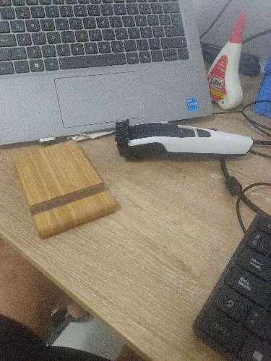 |  |  | 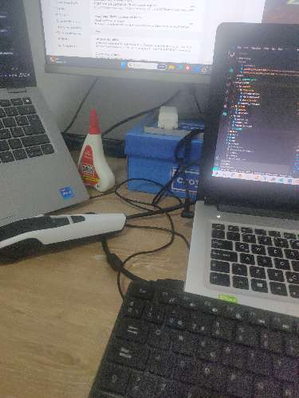

STCKER INSTALADO OPCIONAL |  |  | ACCESORIOS EN PRUEBA DE HERMETICIDAD

 | 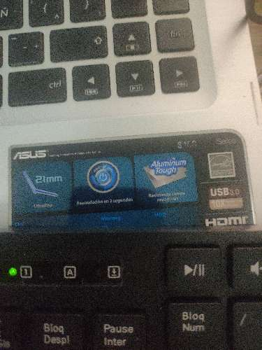

DEFECTOLOGIA DE RECHAZO

DEFECTOS ENCONTRADOS EN LA INSPECCION (CUANDO APLIQUE)

